Tabelle1
Zahlen in Gleitkommadarstellung eingeben
Zahlen in Gleitkommadarstellung werden in Excel mit E eingegeben.

2.93E+04

Die Anzahl der angezeigten Nachkommastellen, kann mit Rechtsklick
Zelle formatieren → Wissenschaft → Dezimalsstellen: 2
festgelegt werden:
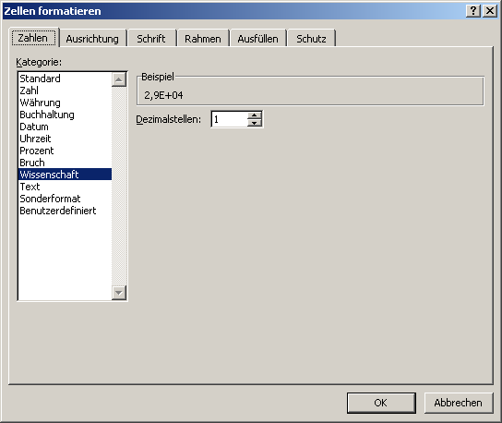

Beispiel: 1 angezeigte Kommastelle:
2.9E+04

Beispiel: 2 angezeigte Kommastellen:
2.93E+04

